会員登録
画面仕様書 |  |  | システム名称 |  |  | OICレンタルショップシステム |  |  |  | 作成日
 |  |  |  |  |  |  |  |  |  | 10/31/2017
名称 | 会員登録画面 |  | No |  |  | 5.0 |  |  |  | 作成者
 |  |  |  |  |  |  |  |  |  | 木村 光一
 |  |  |  |  |  |  | 画面詳細
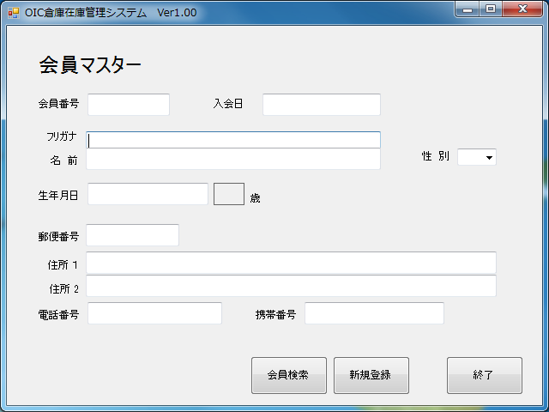
 |  |  |  |  |  |  | フォーム名 |  | F_MEMBER

 |  |  |  |  |  |  | 画面サイズ |  | 640x480

 |  |  |  |  |  |  | 背景色 |  | 規定値

 |  |  |  |  |  |  | 文字種類 |  | MS ゴシック

 |  |  |  |  |  |  | 文字サイズ |  | 12

 |  |  |  |  |  |  | 文字色 |  | 黒

 |  |  |  |  |  |  | 注意事項

 | 名称 | 使用コントロール | Caption | 初期値 | 必須入力 | TAB順 | 桁制限 | その他
1 | lbl_TopTitle | label | 会員登録
2 | lbl_ID | label | 会員ID：
3 | txt_ID | textbox
4 | lbl_FamilyName | label | 性：
5 | txt_FamilyName | textbox
6 | lbl_FamilyNameKANA | label | セイ：
7 | txt_FamilyNameKANA | textbox
8 | lbl_GivenName | label | 名：
9 | lbl_Birthday | label | 生年月日：
10 | txt_Birthday | textbox
11 | txt_GivenName | textbox
12 | lbl_GivenNameKANA | label | メイ：
13 | txt_GivenNameKANA | textbox
14 | lbl_SEX | label | 性別：
15 | rdb_MAN | radiobutton | 男
16 | rdb_WOMAN | radiobutton | 女
17 | lbl_PhoneNumber | label | 電話番号:
18 | txt_PhoneNumber | textbox
19 | lbl_TelephoneNumber | label | 携帯電話：
20 | txt_TelephoneNumber | textbox
21 | lbl_PostalCode | label | 郵便番号:
22 | txt_PostalCode | textbox
23 | lbl_Address1 | label | 住所１：
24 | txt_Address1 | textbox
25 | lbl_Address2 | label | 住所２：
26 | txt_Address2 | textbox
27
28
29
30

その他

1 | メニュー画面より呼び出される。
2 | 新規登録ボタンをクリックすると，「F_MEMBERREG」フォームを開き，自画面は閉じる
3 | 検索ボタンをクリックすると，「F_MENBERFIND」フォームを開き，自画面は閉じる

4 | 終了ボタンクリック時処理
 | ・変更があった場合
 |  | 変更がありますが，更新しますか？とメッセージボックスを出す。「はい」なら更新，「いいえ」なら更新しないで終了する
 | ・変更がなかった場合
 |  | 何も言わずに終了する。

5 | 年齢計算はフォームを開いたときのコンピュータの現在時刻と生年月日を引き算することで求める。閏年が生年月日の場合2月28日生まれとして計算する

商品登録
画面仕様書 |  |  | システム名称 |  |  | OICレンタルショップシステム |  |  |  | 作成日
 |  |  |  |  |  |  |  |  |  | 10/31/2017
名称 | 商品情報画面(レジ) |  | No |  |  | 1.0 |  |  |  | 作成者
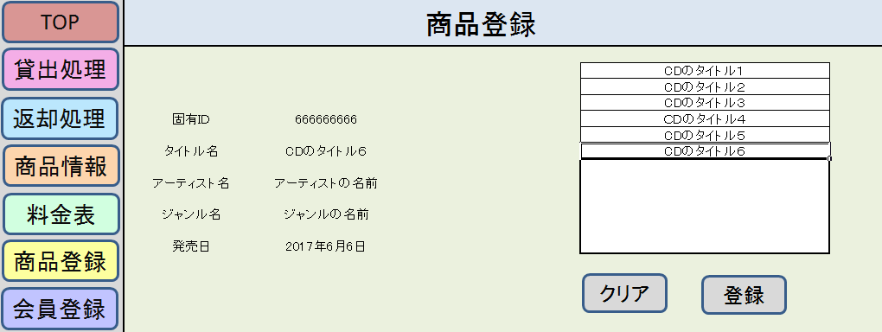
 |  |  |  |  |  |  |  |  |  | 高松
 |  |  |  |  |  |  | 画面詳細

 |  |  |  |  |  |  | フォーム名 |  | F_ITEM_INFO

 |  |  |  |  |  |  | 画面サイズ |  | 640x480

 |  |  |  |  |  |  | 背景色 |  | 規定値

 |  |  |  |  |  |  | 文字種類 |  | MS ゴシック

 |  |  |  |  |  |  | 文字サイズ |  | 12

 |  |  |  |  |  |  | 文字色 |  | 黒

 |  |  |  |  |  |  | 注意事項

 | 名称 | 使用コントロール | Caption | 初期値 | 必須入力 | TAB順 | 桁制限 | その他
1 | lbl_TopTitle | label | 商品登録
2 | lbl_UniqueID | label | 固有ID
3 | txt_UniqueID | textbox
4 | lbl_Title | label | タイトル名
5 | txt_Title | textbox
6 | lbl_Artist | label | アーティスト名
7 | txt_Artist | textbox
8 | lbl_Genre | label | ジャンル名
9 | txt_Genre | textbox
10 | lbl_ReleaseDate | label | 発売日
11 | txt_ReleaseDate | label
12 | dgv_ItemRe | datagridview
13 | btn_clear | button | クリア
14 | btn_Add |  | 登録
15
16
17
18
19
20
21
22
23
24
25
26
27
28
29
30

その他

1 | メニュー画面より呼び出される。
2 | 新規登録ボタンをクリックすると，「F_MEMBERREG」フォームを開き，自画面は閉じる
3 | 検索ボタンをクリックすると，「F_MENBERFIND」フォームを開き，自画面は閉じる

4 | 終了ボタンクリック時処理
 | ・変更があった場合
 |  | 変更がありますが，更新しますか？とメッセージボックスを出す。「はい」なら更新，「いいえ」なら更新しないで終了する
 | ・変更がなかった場合
 |  | 何も言わずに終了する。

5 | 年齢計算はフォームを開いたときのコンピュータの現在時刻と生年月日を引き算することで求める。閏年が生年月日の場合2月28日生まれとして計算する

商品情報
画面仕様書 |  |  | システム名称 |  |  | OICレンタルショップシステム |  |  |  | 作成日
 |  |  |  |  |  |  |  |  |  | 10/31/2017
名称 | 商品情報画面(レジ) |  | No |  |  | 1.0 |  |  |  | 作成者
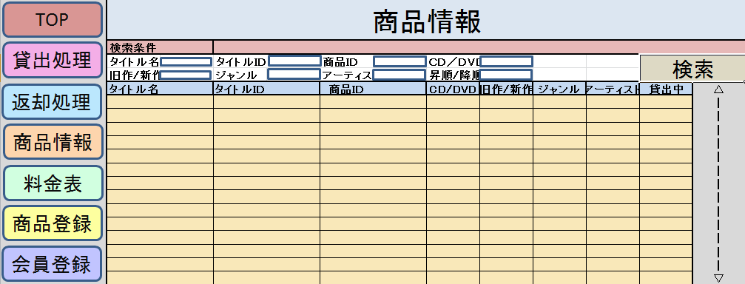
 |  |  |  |  |  |  |  |  |  | 高松
 |  |  |  |  |  |  | 画面詳細

 |  |  |  |  |  |  | フォーム名 |  | F_ITEM_INFO

 |  |  |  |  |  |  | 画面サイズ |  | 640x480

 |  |  |  |  |  |  | 背景色 |  | 規定値

 |  |  |  |  |  |  | 文字種類 |  | MS ゴシック

 |  |  |  |  |  |  | 文字サイズ |  | 12

 |  |  |  |  |  |  | 文字色 |  | 黒

 |  |  |  |  |  |  | 注意事項

 | 名称 | 使用コントロール | Caption | 初期値 | 必須入力 | TAB順 | 桁制限 | その他
1 | lbl_TopTitle | label | 商品情報
2 | lbl_SearchC | label | 検索条件
3 | lbl_TitleName | label | タイトル名
4 | txt_TitleName | textbox
5 | lbl_TitleID | label | タイトルID
6 | txt_TitleID | textbox
7 | lbl_ItemID | label | 商品ID
8 | txt_ItemID | textbox
9 | lbl_Old_New | label | CD/DVD
10 | txt_Old_New | textbox
11 | lbl_State | label | 旧作/新作
12 | cmb_State | combobox
13 | lbl_Genre | label | ジャンル
14 | txt_Genre | textbox
15 | lbl_Artist | label | アーティスト
16 | txt_Artist | textbox
17 | lbl_Order | label | 昇順/降順
18 | cmb_Order | combobox
19 | btn_Search | button | 検索
20 | dgv_ItemInfo | DataGridView
21
22
23
24
25
26
27
28
29
30

その他

1 | メニュー画面より呼び出される。
2 | 新規登録ボタンをクリックすると，「F_MEMBERREG」フォームを開き，自画面は閉じる
3 | 検索ボタンをクリックすると，「F_MENBERFIND」フォームを開き，自画面は閉じる

4 | 終了ボタンクリック時処理
 | ・変更があった場合
 |  | 変更がありますが，更新しますか？とメッセージボックスを出す。「はい」なら更新，「いいえ」なら更新しないで終了する
 | ・変更がなかった場合
 |  | 何も言わずに終了する。

5 | 年齢計算はフォームを開いたときのコンピュータの現在時刻と生年月日を引き算することで求める。閏年が生年月日の場合2月28日生まれとして計算する

商品管理
画面仕様書 |  |  | システム名称 |  |  | OICレンタルショップシステム |  |  |  | 作成日
 |  |  |  |  |  |  |  |  |  | 10/31/2017
名称 | 商品管理画面 |  | No |  |  | 1.0 |  |  |  | 作成者
 |  |  |  |  |  |  |  |  |  | 金
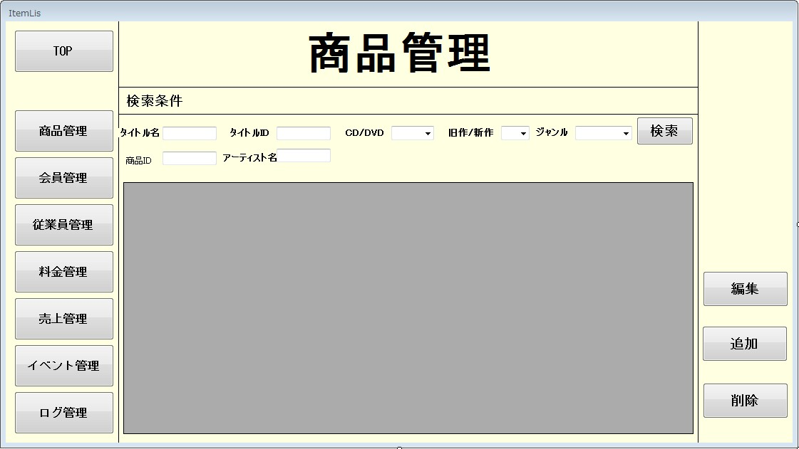
 |  |  |  |  |  |  | 画面詳細

 |  |  |  |  |  |  | フォーム名 |  | F_ITEM_INFO

 |  |  |  |  |  |  | 画面サイズ |  | 640x480

 |  |  |  |  |  |  | 背景色 |  | 規定値

 |  |  |  |  |  |  | 文字種類 |  | MS ゴシック

 |  |  |  |  |  |  | 文字サイズ |  | 12

 |  |  |  |  |  |  | 文字色 |  | 黒

 |  |  |  |  |  |  | 注意事項

 | 名称 | 使用コントロール | Caption | 初期値 | 必須入力 | TAB順 | 桁制限 | その他
1 | lbl_TopTitle | label | 商品管理
2 | lbl_SearchC | label | 検索条件
3 | lbl_TitleName | label | タイトル名
4 | txt_TitleName | textbox
5 | lbl_TitleID | label | タイトルID
6 | txt_TitleID | textbox
7 | lbl_type | label | CD/DVD
8 | cmb_type | combobox
9 | lbl_Old_New | label | 旧作/新作
10 | cmb_Old_New | combobox
11 | lbl_Genre | label | ジャンル
12 | cmb_Genre | combobox
13 | lbl_ProductID | label | 商品ID
14 | txt_ProductID | textbox
15 | lbl_Artist | label | アーティスト名
16 | txt_Artist | textbox
17 | btn_Search | button | 検索
18 | dgv_ProductInfo | DataGridView
19 | btn_edit | button | 編集
20 | btn_add | button | 追加
21 | btn_delete | button | 削除
22
23
24
25
26
27
28
29
30
31
32

その他

1 | メニュー画面より呼び出される。
2 | 新規登録ボタンをクリックすると，「F_MEMBERREG」フォームを開き，自画面は閉じる
3 | 検索ボタンをクリックすると，「F_MENBERFIND」フォームを開き，自画面は閉じる

4 | 終了ボタンクリック時処理
 | ・変更があった場合
 |  | 変更がありますが，更新しますか？とメッセージボックスを出す。「はい」なら更新，「いいえ」なら更新しないで終了する
 | ・変更がなかった場合
 |  | 何も言わずに終了する。

5 | 年齢計算はフォームを開いたときのコンピュータの現在時刻と生年月日を引き算することで求める。閏年が生年月日の場合2月28日生まれとして計算する

貸出画面
画面仕様書 |  |  | システム名称 |  |  | OICレンタルショップシステム |  |  |  | 作成日
 |  |  |  |  |  |  |  |  |  | 10/31/2017
名称 | 会員登録画面 |  | No |  |  | 5.0 |  |  |  | 作成者
 |  |  |  |  |  |  |  |  |  | 木村 光一
 |  |  |  |  |  |  | 画面詳細
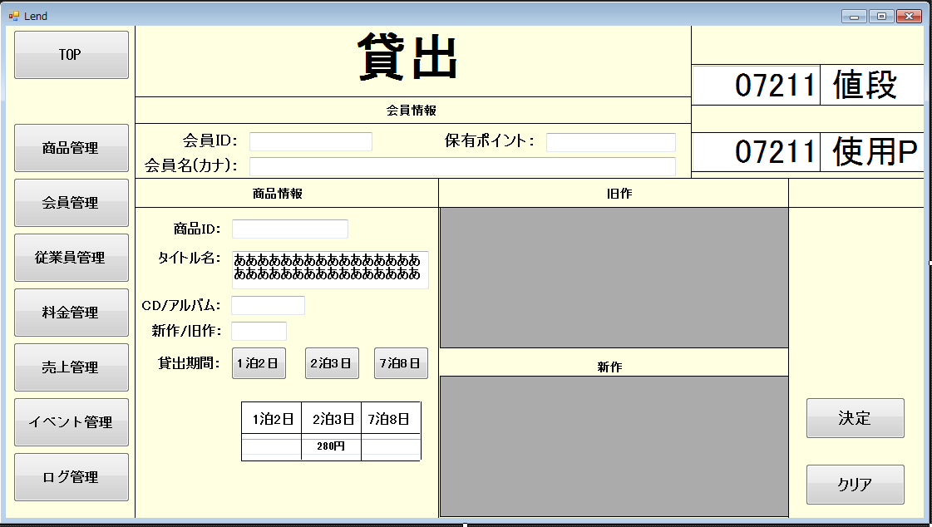
 |  |  |  |  |  |  | フォーム名 |  | F_MEMBER

 |  |  |  |  |  |  | 画面サイズ |  | 640x480

 |  |  |  |  |  |  | 背景色 |  | 規定値

 |  |  |  |  |  |  | 文字種類 |  | MS ゴシック

 |  |  |  |  |  |  | 文字サイズ |  | 12

 |  |  |  |  |  |  | 文字色 |  | 黒

 |  |  |  |  |  |  | 注意事項

 | 名称 | 使用コントロール | Caption | 初期値 | 必須入力 | TAB順 | 桁制限 | その他
1 | lbl_TopTitle | label | 貸出
2 | lbl_MemberInfo | label | 会員情報
3 | lbl_MemberID | label | 会員ID：
4 | txt_MemberID | textbox
5 | lbl_MemberPoint | label | 保有ポイント：
6 | txt_MemberPoint | textbox
7 | lbl_MemberName | label | 会員名（カナ）
8 | txt_MemberName | textbox
9 | lbl_ProductInfo | label
10 | lbl_ProductID | label | 商品ＩＤ：
11 | txt_ProductID | textbox
12 | lbl_title | label | タイトル名：
13 | txt_title | textbox
14 | lbl_type | label | CD/DVD：
15 | txt_type | textbox
16 | lbl_OLDNEW | label | 旧作/新作
17 | txt_OLDNEW | textbox
18 | lbl_LendPeriod | label | 貸出期間：
19 | btn_1d2n | button | 1泊2日
20 | btn_2d3n | button | 2泊3日
21 | btn_7d8n | button | 7泊8日
22 | lbl_1d2n | label | 1泊2日
23 | lbl_2d3n | label | 2泊3日
24 | lbl_7d8n | label | 7泊8日
25 | txt_1d2n | textbox
26 | txt_2d3n | textbox
27 | txt_7d8n | textbox
28 | lbl_OLD | label
29 | dgv_OLDInfo | datagridview
30 | lbl_NEW | label
31 | dgv_NEW | datagridview
32 | lbl_price | label | 金額
33 | txt_price | textbox
34 | lbl_UsePoint | label | 使用ポイント
35 | txt_UsePoint | textbox
36 | btn_ok | button | 決定
37 | btn_clear | button | クリア

その他

1 | メニュー画面より呼び出される。
2 | 新規登録ボタンをクリックすると，「F_MEMBERREG」フォームを開き，自画面は閉じる
3 | 検索ボタンをクリックすると，「F_MENBERFIND」フォームを開き，自画面は閉じる

4 | 終了ボタンクリック時処理
 | ・変更があった場合
 |  | 変更がありますが，更新しますか？とメッセージボックスを出す。「はい」なら更新，「いいえ」なら更新しないで終了する
 | ・変更がなかった場合
 |  | 何も言わずに終了する。

5 | 年齢計算はフォームを開いたときのコンピュータの現在時刻と生年月日を引き算することで求める。閏年が生年月日の場合2月28日生まれとして計算する

